상품제안서
에코리유저블 컵 500ml[인쇄무료] | 상품코드: F22359

 |  |  |  |  |  |  | 02-412-0044 | www.easy1.co.kr
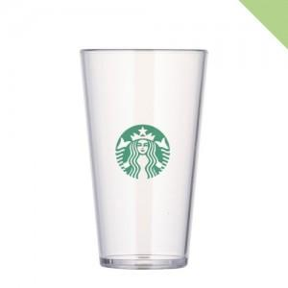

【상세/제작정보】 | <span style="font-size: 12pt;"><b>** 배송비- 한박스 50개 / 6000원별도</b></span>

【인쇄/포장옵션】 | 실크 / 포장지포장

【공급단가】 | 수량 | 100~ | 300~ | 500~ | 1,000~ | 3,000~
*VAT별도 | 단가 | 3,100원 | 2,990원 | 2,870원 | 2,760원 | 2,690원

【상품 URL】 | https://dev.easy1.co.kr:443/src/goods_detail.php?gdno=22359

